Tendance marché FRA - 2020-2025
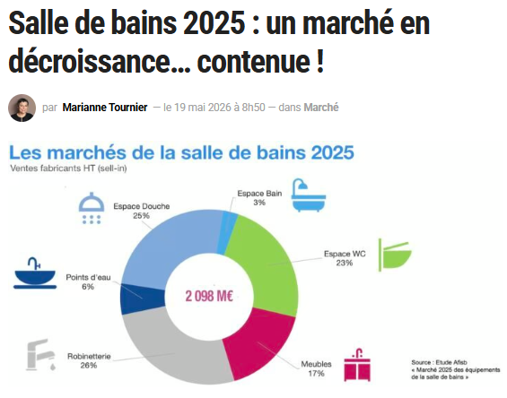
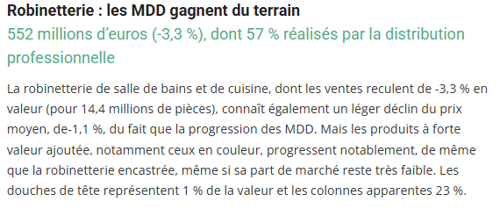
 |  |  |  |  | 2020 - Données 2019

BRG
Données 2020
Année référence 2019 (stable - hors COVID)

 | Resid + Non-Résid
 | Volumes |  | Volumes
 | 2019 |  | 2025
Lavabo | 3,941,000
Douche | 3,385,000
Urinoir | 131,000
WC | 195,000

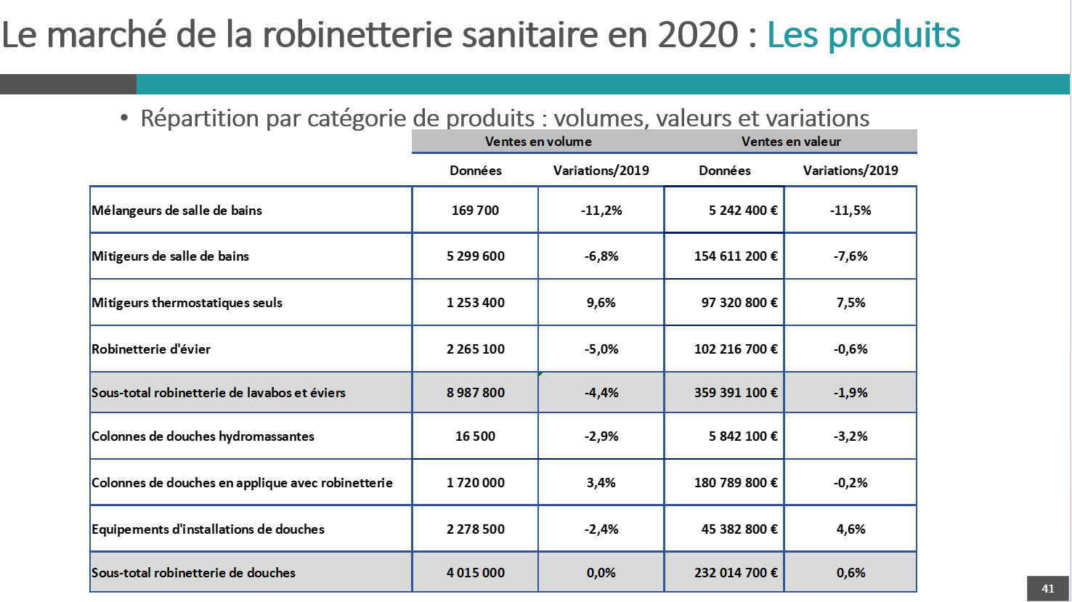
 |  |  |  |  | 2020 - Données 2019 |  | 2022 - Données 2021
 |  |  |  |  |  |  | https://www.salledebains.fr/en-2022-la-salle-de-bains-franchit-la-barre-symbolique-des-2-milliards-deuros/
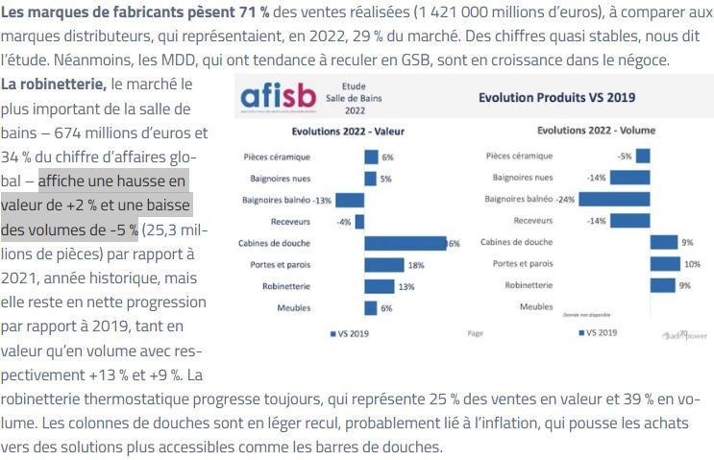
AFISB
Données 2020, 2022, 2023

 | Resid + Non-Résid
 | Volumes |  | Volumes
 | 2019 |  | 2020
Mélang | 191,104 | -11.2% | 169,700
Miti | 5,686,266 | -6.8% | 5,299,600
Miti therm. | 1,143,613 | 9.6% | 1,253,400
Lavabo | 7,020,983 | -4.2% | 6,722,700 | (hors Evier)
Douche | 4,015,000 | 0.0% | 4,015,000
Urinoir |  |  | 131,000
WC |  |  | 195,000

 |  |  |  |  |  |  | https://www.sdbpro.fr/salle-de-bains-2023-ventes-fabricants-baissent-de-12/
 |  |  |  |  | 2021 - Données 2020
 |  |  |  |  |  |  | 2023 - Données 2022
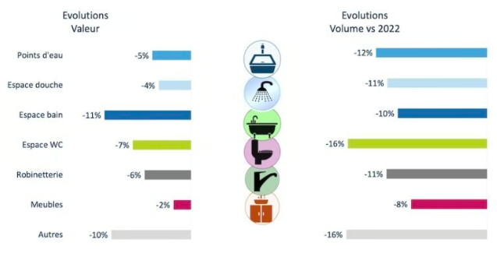

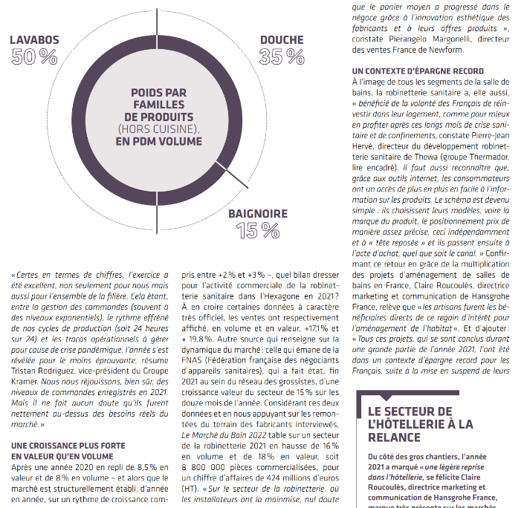

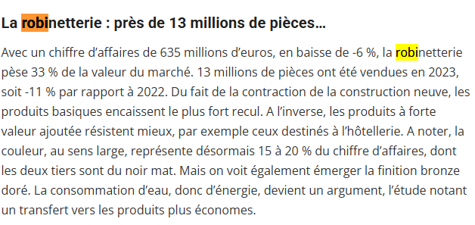

 |  |  |  |  |  |  | https://www.sdbpro.fr/marche-salle-de-bains-2024-recul-42/?utm_source=chatgpt.com

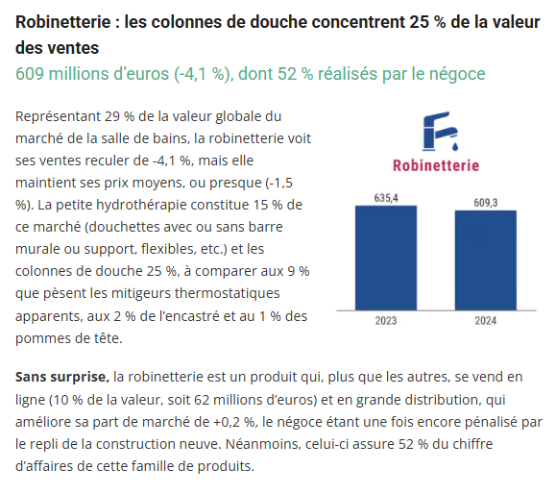
 |  |  |  |  |  | 2024

 |  |  |  |  |  |  | https://www.sdbpro.fr/chiffres-marches-salle-de-bains-2025/
 |  |  |  |  |  | 2025

